事業計画書（様式１）
 |  |  |  |  | 様式１については、片面印刷としてください。
神奈川県ＶＰＰ形成促進事業事業計画書
 |  |  |  |  | 【記入に当たって】
 |  |  |  | 年 月 日 |  |  | 提出年月日を和暦で記入してください
神奈川県知事 殿

 | 代表事業者 | （名称） |  |  |  |  | 代表事業者の正式名称を記入してください（全角）
 |  | （本社所在地） |  |  |  |  | 代表事業者の本社所在地を記入してください（全角英数字）
 |  | （代表者職名・氏名） |  |  |  |  | 代表者の職名と氏名を記入してください（全角）

 | 形態(事業者の構成) |  |  |  |  |  | 「単独事業者、複数事業者、その他」の中から選択してください。

神奈川県ＶＰＰ形成促進事業公募要領に基づき、次のとおり応募します。

※以下の各項目については必要に応じ、提案内容の補足説明資料等を各様式の後ろに添付してください。

ア ＶＰＰ形成の基本的な考え方及び内容等
(ｱ)ＶＰＰ形成に関する基本的な考え方や事業の具体的な内容及び将来的な展開等について記載してください。別紙を添付する形でも構いません。※各図面で使用する用語、固有名詞等と本文中で使用する用語、固有名詞等については同一の表現を使用してください。）

(ｲ)ＶＰＰ形成によって、実施地域に対するどのような貢献が可能になるか、期待できるかという観点から、ＶＰＰ形成に対する考え方を記載してください。

イ 実施体制
計画しているＶＰＰ形成の内容と整合したものであり、ＶＰＰの効果的な形成が可能な体制であることが確認できるように記載してください。 ※実施体制図なども含めて、具体的に記載してください。 ※複数事業者で実施する場合には、代表事業者及び各共同実施事業者の役割分担、連携体制などが確認できるよう記載してください。

ウ 実施スケジュール
５年間（令和４年度から令和８年度まで）の実施スケジュールを記載してください。 ※着実な実施が見込まれる妥当で現実的なスケジュールであることが確認できるように記載してください。 ※効率的に実施するための工夫などがあれば、具体的に記載してください。 ※適宜、記載例を参考にして事業スケジュール表を別添として作成してください。

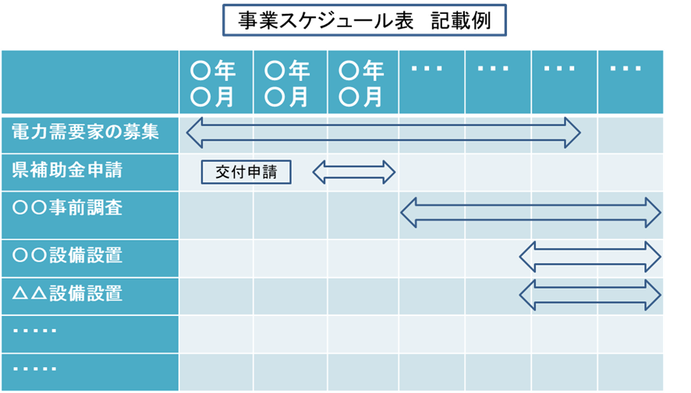

担当者名等
 | 所属名 |  | 郵便番号 |  |  | 具体の事務を取り扱う代表事業者の担当者の所属・連絡先等を記載してください。
 |  |  | 住所
 | 主担当 |  | 連絡先
 | 職名 |  | Tel:
 | 氏名 |  | Mail:

 | 副担当 |  | 連絡先
 | 職名 |  | Tel:
 | 氏名 |  | Mail:

添付書類
・ | 代表事業者の現在事項又は履歴事項証明書等（原本）
・ | 代表事業者の直近２会計年度の決算財務諸表
 | （損益計算書、貸借対照表、キャッシュフロー計算書、株主資本等変動計算書のうち、作成している既存の書類）
・ | 設置する機器のカタログ等
・ | 任意の添付書類
・ | その他県が提出を求めた書類（県から指示があった場合に提出してください。）

